Programmazione
 |  | I.MAGLIE M/L | I.MAGLIE M/L
Immagini |  | Articolo | Descrizione | Totale | W.S. | RRP
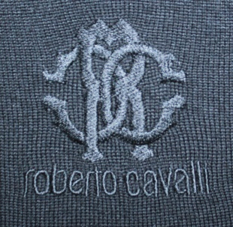 | CREW NECK | FSM603MQ0304500 | MAGLIERIA UOMO - ROYAL BLU | 800 | 80.00 € | 240.00 €
 | CREW NECK | FSM603MQ0304926 | MAGLIERIA UOMO - BLU NAVY | 1600 | 80.00 € | 240.00 €
 | CREW NECK | FSM603MQ0305051 | MAGLIA GIROCOLLO C/RICAMO LOGO - BLACK | 431 | 80.00 € | 240.00 €
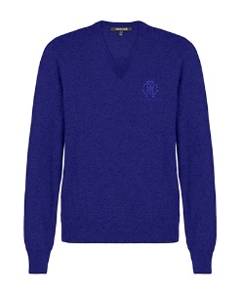 | V NECK | FSM604MQ0304500 | MAGLIERIA UOMO - ROYAL BLU | 800 | 80.00 € | 240.00 €
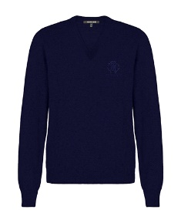 | V NECK | FSM604MQ0304926 | MAGLIERIA UOMO - BLU NAVY | 1600 | 80.00 € | 240.00 €
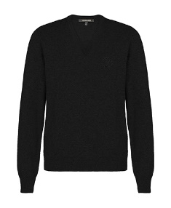 | V NECK | FSM604MQ0305051 | MAGLIA V-NECK C/RICAMO LOGO - BLACK | 675 | 80.00 € | 240.00 €
 |  |  | Totale I.MAGLIE M/L | 5906

